改版履歴
VK-P-XXXXXX
文書番号
1 版
2/3

版 | 日付 | 内容 | 氏名
1 版 | 2020-06-03 | 新規作成 | 小嶋
 | 2020-07-20 | DR指摘を反映 | 小嶋

概要
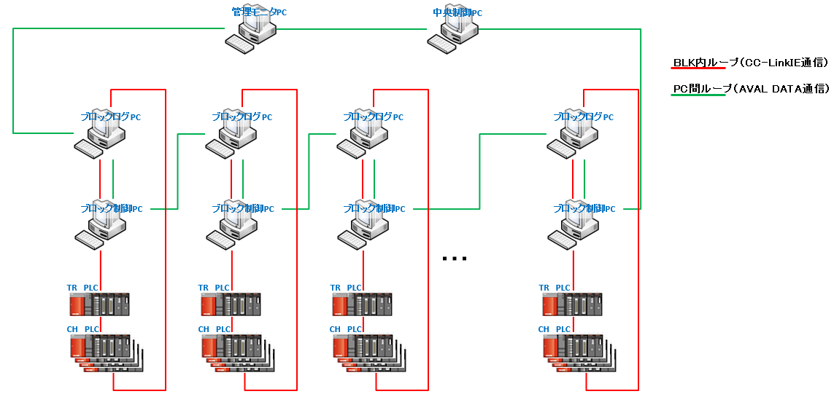
 |  | 文書番号 | VK-P-XXXXXX | 1 版 | 3/3

１．概要

 | ブロック別もしくはチャンバ別に変動は時間・日・月で変動が分かるシステムを提供する。
 | 項目は電力・PCW・CDA・ガス・チラーとする。
 | 収集するデータはデータベースで管理を行う。

 | ソフトはデータをデータベースに蓄積するソフトとデータベースの情報を表示するソフトの下記2つのソフトで実現させる。
 | ①EQUtilityLogger ⇒ AVAL経由でデータ収集しデータベースに保存するソフト（管理モニタPCにインストールする）
 | ②EQUtilityViewer ⇒ データベース保存されているデータを表示するソフト（管理モニタPCにインストールする）

２．動作環境

 | 本ソフトは管理モニタPCにインストールし動作する。
 | 管理モニタPCのスペックは以下となる（予定）。

 | ■ハード
 | ・Windows10（64bit）
 | ・メモリ32G
 | ・Cドライブ：SSD
 | ・Dドライブ：SSD
 | ・MELSECボード（1ボード）
 | ・LANボード（2ボード）
 | ・AVAL DATA APX-741ボード

 | ■ソフト
 | ・Microsoft .NET Framework4.5
 | ・MELSEC
 | ・apx741

３．ネットワーク構成

 | 本ソフトが動作する管理モニタPCのネットワーク構成は以下のようになる。
 | 本ソフトは各ブロックからAVAL経由でPLCからのデータを受信し動作する。

詳細設計（EQUtilityViewer）
 |  |  | 文書番号 | VK-P-XXXXXX | 1 版 | 3/3

４．詳細設計

ソフト概要
 | 本ソフトはデータベースからデータを取得してグラフ表示を行うソフトとなる

インストール先
 | 本ソフトは管理モニタPCの下記フォルダに実行ファイルおよび設定ファイルを格納する。

 | D:\Program Files\TOKKI\EQUtilityViewer

ログ保存先
 | 本ソフトのデータログの保存先は管理モニタPCの下記フォルダとする。

 | D:\Tokki\EQUtilityViewer

画面イメージ
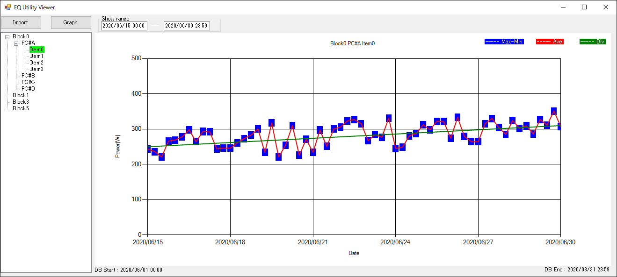

データベース
 | System.Data.SQLite.Coreを使用する

対応内容
 | 下記の対応を行う

 | ■ソフト起動時
 | ①設定ファイルから以下の情報を取得してソフト起動を行う
 | ・装置のBlock構成およびBlockのCH構成
 | ・データベースのパス情報
 | ・上記の情報が取得できない場合はエラー表示を行いソフト終了させる
 | ②データベースの読み込み
 | データベースが読み込めない場合はエラー表示を行いソフト終了させる

 | ■UI表示
 | 以下のユーザインタフェースを提供する
 | ・左側にツリー構成で各Block・各CHで収集しているアイテムを表示する
 | グラフ表示したいアイテムを選択（クリック）することでグラフ表示する
 | 選択されている（グラフ表示している）アイテムはフォーカス色を変化させる

 | ・Show Range設定
 | グラフ表示する期間（開始・終了）を設定する
 | 無効な期間（データベースに登録されている時間外）が設定された場合は警告を行う

 | ・Importボタン
 | ボタン押下することでバックアップしているデータベースの読込みを行う

 | ・Graphボタン
 | ボタン押下することでShow Rangeにて設定した期間でグラフを再表示する

 | ・Closeボタン
 | ボタン押下することで本ソフトを終了する

 | ・グラフ表示
 | 選択されたアイテムの平均値、最小・最大値、標準偏差をグラフ表示する
 | -平均値 | 線グラフ
 | -最小・最大値 | 棒グラフ
 | -標準偏差 | 線グラフ

